FORMATO GQ-016
PROPUESTA DE MEJORA | PROPUESTA DE MEJORA O INNOVACIÓN |  |  |  | REGISTRO
 |  |  |  |  | COPIA CONTROLADA
 |  |  |  |  | COD GQ-016-R | VERSION 0,5
 |  |  |  |  | FECHA 18-mar-21 | PAGINA 1 DE 1

Nombre de la propuesta: | Procedimiento EHS Proyecto WOM
Nombre de la persona o equipo que genera la PM: | Edwin David Martínez González

SITUACIÓN INICIAL |  |  | SITUACIÓN FINAL
No se cuenta con un procedimiento o una directriz por parte del cliente WOM para cumplir los requerimientos EHS en la ejecución de actividades. |  |  | Tener una directriz clara sobre los requerimientos mínimos a tener en cuenta para la ejecución segura de las actividades asignadas por el cliente WOM.

FOTO O DIBUJO INICIAL |  |  | FOTO O DIBUJO FINAL
 |  |  | 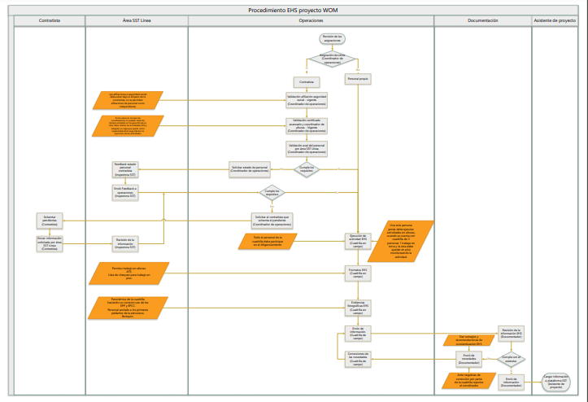

Objetivo: | Garantizar que se especifiquen las directrices a seguir en cumplimiento EHS en las actividades ejecutasdas para el cliente WOM.
Alcance: | Aplica para todas las actividades ejecutas para el cliente WOM.
Requerimientos: | Validación de la norma aplicable y recomendaciones de personal profesional en area de la seguridad y salud en el trabajo.

Elaborado por: Coordinadora Sistemas Integrados de Gestión Natalia Lopez Marin |  | Revisado por: Dirección de I+D Marlon Alberto Henandez Arboleda |  | Aprobado por: Director de procesos Walter Jimenez

